Hoja1
Universo Aleatorio

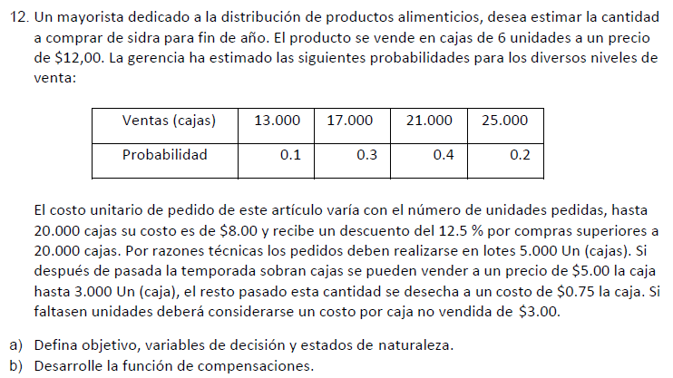

A)_ |  | C)_
 | Objetivo: Maximizar ingresos |  |  | Venta |  |  |  |  |  | Alfa = 0, 2
 | Variables: cuantos comprar |  | Compra | 13000 | 17000 | 21000 | 25000 | Valor esperado | Wald - Pesimista | Hurwicz | Lagrange - Igual prob.
 | Estados: demanda |  | 5000 | -4000 | -16000 | -28000 | -40000 | -24400 | -40000 | -32800 | -22000
 |  |  | 10000 | 31000 | 19000 | 7000 | -5000 | 10600 | -5000 | 2200 | 13000
FUNCIONES DE COMPENSACIONES
A) Si compra <= 20000
PC = Precio por Caja = $8
B) Si compra > 20000
PC = Precio por Caja = $7
1) Si Compra = Demanda
Ganancias = (12-PC)*Compra
2) Si Compra > Demanda y Compra-Demanda<=3000
Ganancias = (12-PC)*Demanda+(5-PC)*(Compra-Demanda)
3) Si Compra > Demanda y Compra-Demanda>3000
Ganancias = (12-PC)*Demanda+(5-PC)*3000+(0.75-PC)*(Compra-3000-Demanda)
4) Si Compra < Demanda
Ganancias = (12-PC)*Compra-3*(Demanda-Compra)
B)_ |  |  | 15000 | 46000 | 54000 | 42000 | 30000 | 43600 | 30000 | 34800 | 43000
 |  |  | 20000 | 14000 | 59000 | 77000 | 65000 | 62900 | 14000 | 26600 | 53750
 |  |  | 25000 | 2750 | 47750 | 92750 | 125000 | 76700 | 2750 | 27200 | 67062.5
 |  |  | 30000 | -28500 | 16500 | 61500 | 106500 | 48000 | -28500 | -1500 | 39000

 |  |  | Arrepentimientos (beneficio)
 |  |  |  | Venta
 |  |  | Compra | 13000 | 17000 | 21000 | 25000 | Wald - Pesimista | Savage
 |  |  | 5000 | 50000 | 75000 | 120750 | 165000 | 165000 | 165000
 |  |  | 10000 | 15000 | 40000 | 85750 | 130000 | 130000 | 130000
 |  |  | 15000 | 0 | 5000 | 50750 | 95000 | 95000 | 95000
 |  |  | 20000 | 32000 | 0 | 15750 | 60000 | 60000 | 60000
 |  |  | 25000 | 43250 | 11250 | 0 | 0 | 43250 | 43250
 |  |  | 30000 | 74500 | 42500 | 31250 | 18500 | 74500 | 74500

 |  | D)_
 |  |  | Ganancia con info. perfecta = |  |  | 84400
 |  |  | Ganancia sin compra de info. extra = |  |  | 76700

 |  |  | Valor de la info. perfecta = |  |  | 7700

